ورقة1
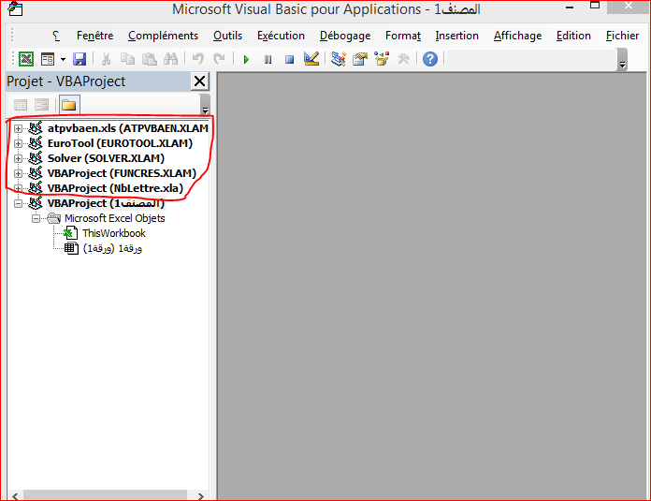

كيفية حذف Projet vba في هذا المصنف ، علما ان هذا المصنف جديد وفارغ تماما.

